Elevadora
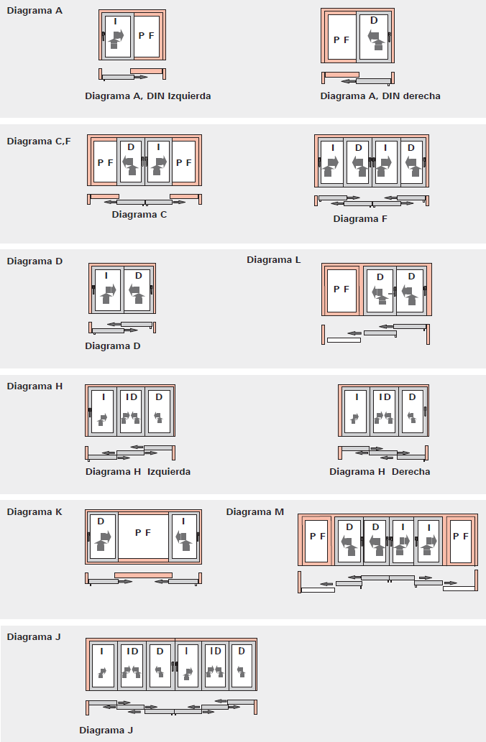

Esquema | ESQUEMA F | Rellene la informacion de estos campos para obterner el despiece.Segun las opciones elegidas se actualizara el despiece. Importante:Para que el calculo de minimos y maximos sea correcto rellene las opciones en el orden indicado , empezando por Esquema.
Ancho W | 2000
Alto H | 2100
Color Accesorios | Negro
Color Herraje | Negro
Refuerzo | Si
Mano | Derecha
Vidrio | DOBLE 21

Referencia | Descripcion |  | Unidades | Longitud
MT-6539 | Perfil marco inferior |  | 1 | 1959 | PERFILES
MT-6546 | Perfil marco superior |  | 1 | 1959
MT-6542 | Perfil marco lateral |  | 2 | 2100
MT-6541 | Perfil guia de marco |  | 1 | 1932
MT-6541 | Perfil guia de marco |  | 1 | 1970

MT-6548 | Perfil hoja DVH |  | 8 | 521
MT-6548 | Perfil hoja DVH |  | 8 | 2032
MT-6551 | Perfil cruce de hojas |  | 4 | 2032
MT-6550 | Perfi tapa cruce de hojas |  | 4 | 1935
MT-6544 | Perfil cierre marco lateral |  | 2 | 2017
MT-6545 | Perfil tapa |  | 3 | 2017
MT-6552 | Perfil Refuerzo parante central |  | 4 | 1970
MT-6553 | Perfil Encuentro central para 4 hojas |  | 1 | 1961
B35 | Conjunto tapa/guia Inf/Sup Derecha |  | 2 |  | ACCESORIOS
GUI59012 | Conjunto tapa/guia Inf/Sup Izquierda |  | 2
VDS10012 | Tapon cruce de hojas |  | 2
CNA06012 | Escuadra de alineamiento 90º |  | 32
GUI62012 | Guia hoja |  | 16
ME97 | Escuadra de tracción |  | 16
VDD01012 | Boca desagüe marco |  | 2
MT-131 | Protector salida de agua |  | 2
MT1 | Tornillo PARKER Nº10 X 3/4" |  | 8
MT14 | Tornillos SO 7049 3.5X13 A2(DIN 7981) |  | 33
VDS21 | Junta lateral marco inferior |  | 1
VDS22 | Junta estanqueidad marco superior |  | 1
MT312 | Tapa refuerzo |  | 8
GUI65012 | Conjunto intermedio (4 hojas) |  | 1
ADP01A006 | Fijación perfil 4 hojas |  | 4
FIT02 | Felpa cruce de hojas |  | 1 | 8128 | GOMAS
BOR05 | Burlete de hermeticidad hoja |  | 1 | 24592
MB31 | Burlete cuña 4 mm |  | 1 | 40848
MB30 | Burlete cuña 3 mm |  | 1 | 40848

378338 | Mecanismo manija |  | 4 |  | HERRAJE
783171 | Kit carros alzantes |  | 4
783173 | Kit tope hoja |  | 4
331012 | Reenvío de Ángulo |  | 4
331013 | Reenvío de Ángulo |  | 4
221772 | Horquilla |  | 4
212765 | Escuadra distanciadora |  | 4
783172 | Gancho |  | 9
CFE58P022 | Cerradero Negro |  | 9
791781 | Manija RotoLine Patio S 30mm Negra R06.2 |  | 4
 |  |  | 0
335555 | Tope negro R06.2 |  | 4

Corredera
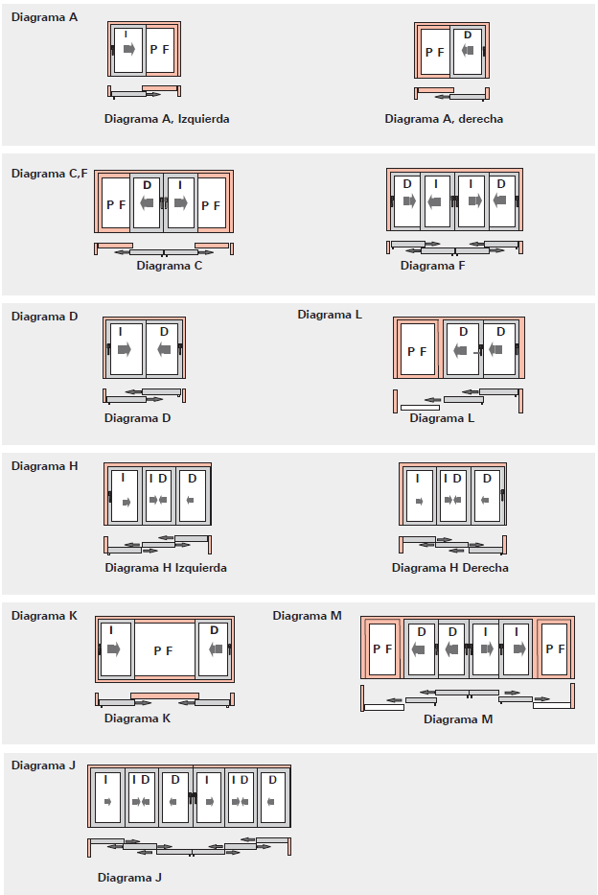

Esquema | ESQUEMA A | Rellene la informacion de estos campos para obterner el despiece.Segun las opciones elegidas se actualizara el despiece. Importante:Para que el calculo de minimos y maximos sea correcto rellene las opciones en el orden indicado , empezando por Esquema.
Ancho W | 2000
Alto H | 2100
Color Accesorios | Negro
Color Herraje | Negro
Refuerzo | Si
Mano | Derecha
Vidrio | DOBLE 21
TIPO MANILLA | Manilla Patio S 30mm

Referencia | Descripcion |  | Unidades | Longitud
MT-6539 | Perfil marco inferior |  | 1 | 1959 | PERFILES
MT-6546 | Perfil marco superior |  | 1 | 1959
MT-6542 | Perfil marco lateral |  | 2 | 2100
MT-6541 | Perfil guia de marco |  | 1 | 1946

MT-6555 | Perfil guia marco para paño fijo |  | 1 | 1946
MT-6548 | Perfil hoja DVH |  | 4 | 1010
MT-6548 | Perfil hoja DVH |  | 4 | 2032
MT-6551 | Perfil cruce de hojas |  | 2 | 2032
MT-6550 | Perfi tapa cruce de hojas |  | 2 | 1935
MT-6544 | Perfil cierre marco lateral |  | 2 | 2017
MT-6545 | Perfil tapa |  | 2 | 2017
MT-6552 | Perfil Refuerzo parante central |  | 1 | 1970

GUI70012 | Conjunto tapa/guia Inf/Sup |  | 2 |  | ACCESORIOS

VDS10012 | Tapon cruce de hojas |  | 1
CNA06012 | Escuadra de alineamiento 90º |  | 16
GUI62012 | Guia hoja |  | 8
ME97 | Escuadra de tracción |  | 8
VDD01012 | Boca desagüe marco |  | 1
MT-131 | Protector salida de agua |  | 2
MT1 | Tornillo PARKER Nº10 X 3/4" |  | 8
MT14 | Tornillos SO 7049 3.5X13 A2(DIN 7981) |  | 16
VDS21 | Junta lateral marco inferior |  | 1
VDS22 | Junta estanqueidad marco superior |  | 1
MT312 | Tapa refuerzo |  | 2

FIT02 | Felpa cruce de hojas |  | 1 | 4064 | GOMAS
FIT01 | Felpa 7 x 6 con lamina central |  | 1 | 16208
MB31 | Burlete cuña 4 mm |  | 1 | 24336
MB30 | Burlete cuña 3 mm |  | 1 | 24336

628497 | Cremona aguja acción simple 17 mm 1201 – 1800 |  | 1 |  | HERRAJE
773140 | Manija Patio S 30 mm,R 06.2 Negro |  | 1
765293 | Separadores |  | 2
478413 | Cerraderos |  | 3
615951 | carro corrediza 120 kg |  | 2
642371 | Calzos para carros |  | 2
335555 | Tope negro R06.2 |  | 2
BTD16 | Tope hoja |  | 2
CFF08042 | Tope hoja fija |  | 8

